Feuille1
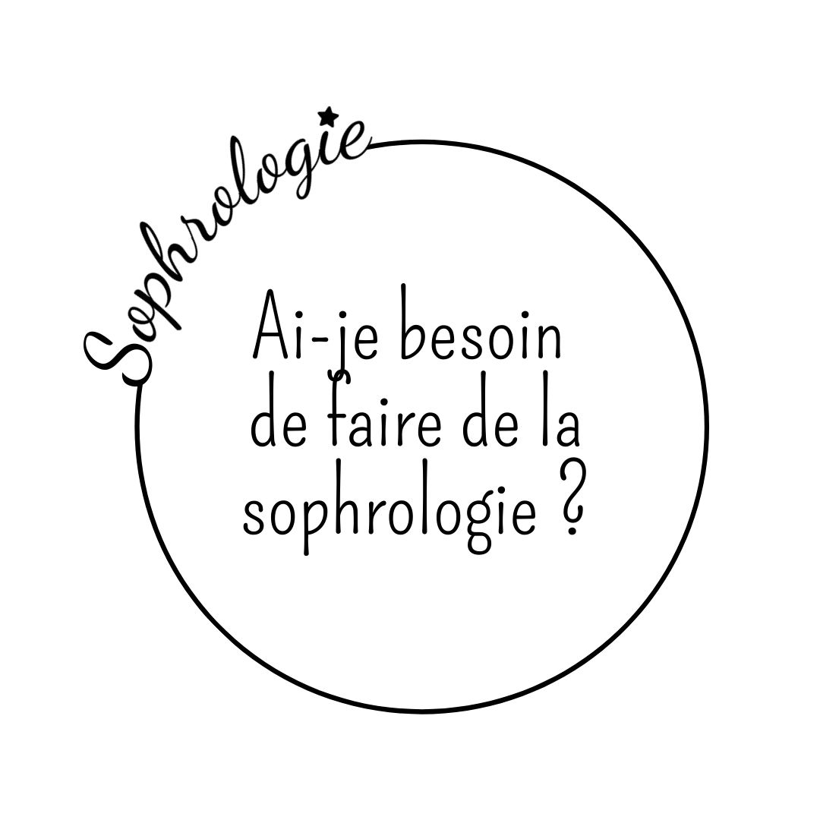

Mettez le chiffre 1 à chaque réponse qui vous correspond

 |  | A |  | B |  | C
Ma forme physique est plutôt |  | Excellente |  | Bonne |  | Moyenne
Ma qualité de sommeil est généralement |  | Excellente |  | Bonne |  | Moyenne
Je suis attentif à mes sensations corporelles |  | Souvent |  | Parfois |  | Rarement
Je me sens stressé |  | Rarement |  | Parfois |  | Souvent
Je prends du temps pour moi |  | Souvent |  | Parfois |  | Rarement
Je me sens fatigué |  | Rarement |  | Parfois |  | Souvent
Je me relaxe quand j’en ai besoin |  | Souvent |  | Parfois |  | Rarement
Ma relation au plaisir est |  | Excellente |  | Bonne |  | Moyenne
Mes émotions désagréables je les |  | Utilise |  | Réprime |  | Subit
Je me plains |  | Rarement |  | Parfois |  | Souvent
Je m’énerve |  | Rarement |  | Parfois |  | Souvent
Je me sens déprimé |  | Rarement |  | Parfois |  | Souvent
Je sais ce que je veux |  | Souvent |  | Parfois |  | Rarement
J’agis efficacement |  | Souvent |  | Parfois |  | Rarement
J’intellectualise trop |  | Rarement |  | Parfois |  | Souvent
Je me sens débordé |  | Rarement |  | Parfois |  | Souvent
J’ai confiance en moi |  | Souvent |  | Parfois |  | Rarement
Je me connais plutôt |  | Très bien |  | Bien |  | Mal
Je mobilise mes capacités efficacement |  | Souvent |  | Parfois |  | Rarement
Je me sens moi-même |  | Souvent |  | Parfois |  | Rarement
J’agis naturellement en fonction de mes envies |  | Souvent |  | Parfois |  | Rarement
Je sais ce qui est important pour moi |  | Souvent |  | Parfois |  | Rarement
Mon quotidien est en accord avec mes valeurs |  | Souvent |  | Parfois |  | Rarement
Je rends possible ce qui est important pour moi |  | Souvent |  | Parfois |  | Rarement
Nombre de réponses | 0 |  | 0 |  | 0

Majorité des réponses dans la colonne A :
Vous vous sentez bien dans votre vie, avez un bon équilibre général, une bonne capacité d’adaptation et d’action : tant mieux, la sophrologie n’est pas pour vous une nécessité. Cependant, si cela vous intéresse, faire de la sophrologie quand tout va bien est un excellent moyen de faire perdurer cette situation, d’aller encore plus loin dans votre réalisation et d’ouvrir votre champs du possible.
Majorité des réponses dans la colonne B :
Malgré quelques difficultés vous vous sentez plutôt bien dans votre vie. Peut-être est-ce le moment de vous occuper vraiment de vous d’être moins dépendant des éléments extérieurs pour vous sentir bien, de vous donner les moyens de vous réaliser pleinement. La sophrologie est une voie possible, pourquoi ne pas essayer ?
Majorité des réponses dans la colonne C :
Vous avez la sensation de subir votre vie, vous avez perdu votre vitalité, votre joie de vivre, vous vous prenez la tête ou vous réfugiez dans votre activité. Sachez que vous avez en vous toute la ressource pour changer cela. Si vous vous sentez prêt, la sophrologie peut vous aider à les mobiliser.
Test créé par Norbert Cassini, fondateur de l’École Française de Sophrologie de Montpellier

